입고리스트
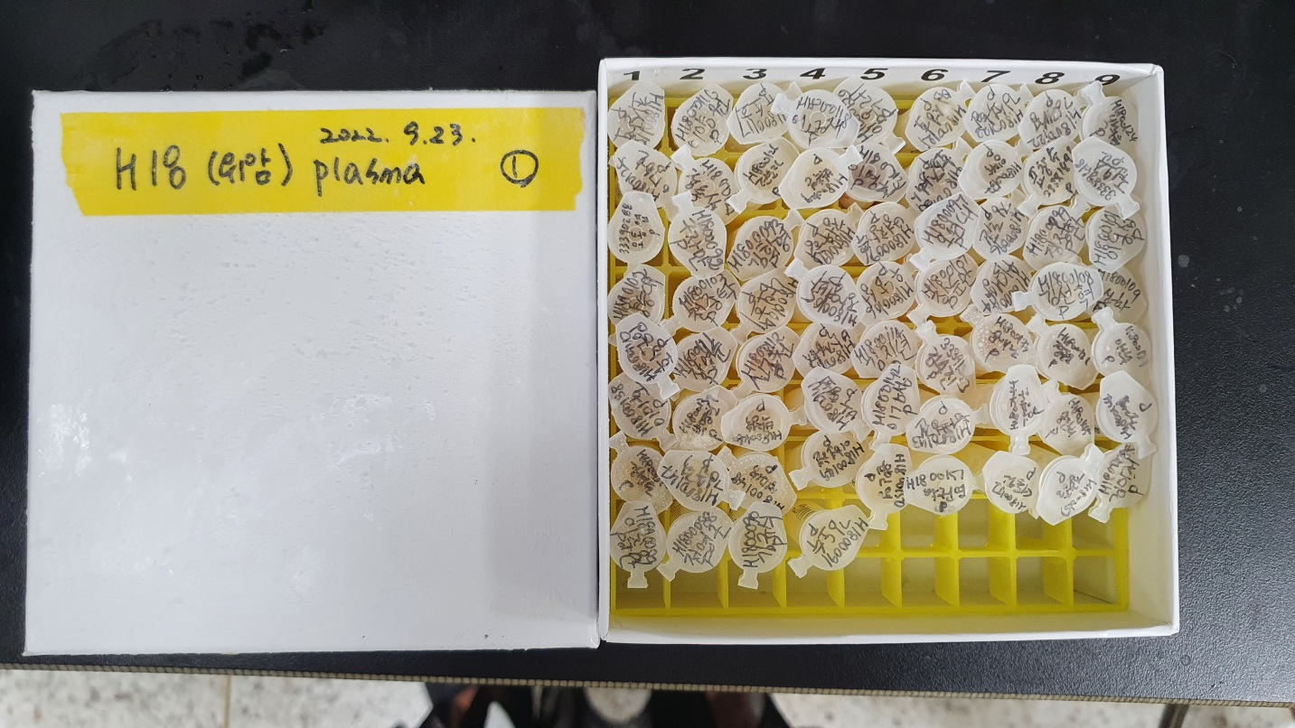
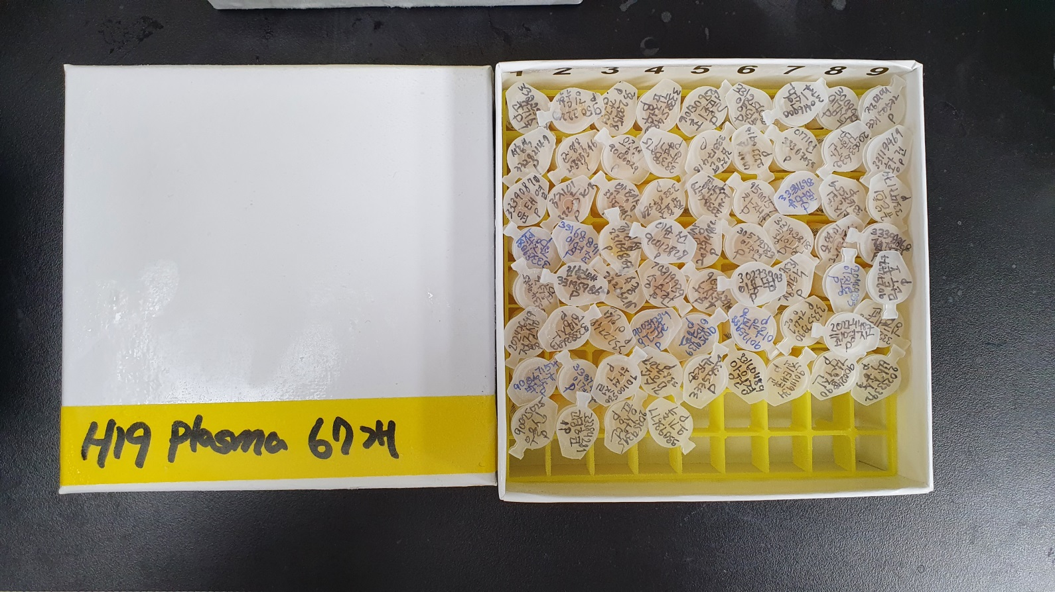
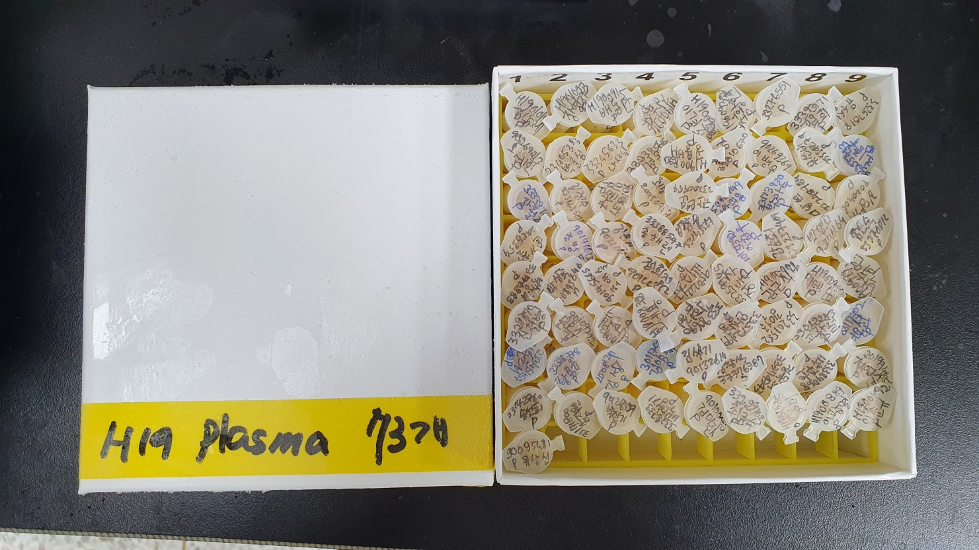
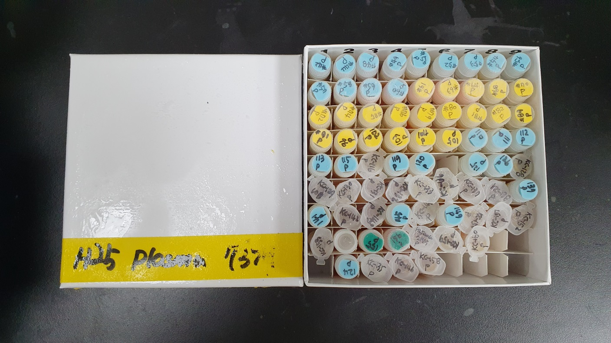
22.09.26 plasma_280개 입고 (오른쪽 디프리저 하단에 보관 중)

H18_plasma_67개 |  |  |  |  |  |  |  |  | H19_plasma_67개 |  |  |  |  |  |  |  |  | H25_plasma_73개 |  |  |  |  |  |  |  | H19_plasma_73개
바이오뱅크 제출박스 | study_no | regist_no | name | group | sex | age | plasma | 비고 | 바이오뱅크 제출박스 | study_no | regist_no | name | group | sex | age | plasma | 비고 | 바이오뱅크 제출박스 | study_no | regist_no | group | sex | age | plasma | 비고 | 바이오뱅크 제출박스 | study_no | regist_no | name | group | sex | age | plasma | 비고 | H18 / H19
1 | H1800115 | 33452129 | 최상호 | case | M | 50 | O |  | 1 | H1900345 | 33225752 | 문기숙 | control | F | 44 | O |  | 1 | KC-42 | 33438649 | case | M | 62 | O |  | 1 | H1901019 | 90239298 | 김남제 | control | M | 74 | O |  |  | 남 |  | 여
2 | H1800116 | 33468370 | 이양원 | case | M | 55 | O |  | 2 | H1900438 | 95022200 | 김동학 | control | M | 54 | O |  | 2 | KC-44 | 33322776 | case | F | 63 | O |  | 2 | H1901023 | 20062019 | 장영자 | control | F | 76 | O |  | age | H18 | H19 | H18 | H19
3 | H1800117 | 33468760 | 유소희 | case | F | 44 | O |  | 3 | H1900437 | 33292158 | 강구연 | control | M | 53 | O |  | 3 | KC-48 | 33438400 | case | M | 46 | O |  | 3 | H1900915 | 20140724 | 배동만 | control | M | 77 | O |  | 30 | 1 | 1 | 0 | 0
4 | H1800118 | 33468772 | 이광재 | case | M | 50 | O |  | 4 | H1900349 | 33385482 | 김정우 | control | M | 50 | O |  | 4 | KC-49 | 33439666 | case | M | 71 | O |  | 4 | H1900916 | 20136282 | 장금자 | control | F | 70 | O |  | 40 | 4 | 4 | 5 | 5
5 | H1800120 | 33471614 | 임옥례 | case | F | 72 | O |  | 5 | H1900448 | 90130959 | 최종필 | control | M | 53 | O |  | 5 | KC-50 | 33438660 | case | M | 43 | O |  | 5 | H1900928 | 31156301 | 이경직 | control | M | 76 | O |  | 50 | 13 | 13 | 3 | 3
6 | H1800121 | 33472331 | 임성호 | case | M | 65 | O |  | 6 | H1900459 | 33125602 | 양덕모 | control | M | 49 | O |  | 6 | KC-52 | 33450300 | case | F | 54 | O |  | 6 | H1900932 | 90274448 | 조황현 | control | M | 68 | O |  | 60 | 27 | 27 | 6 | 6
7 | H1800123 | 33471363 | 김석현 | case | M | 63 | O |  | 7 | H1900358 | 30416000 | 최수호 | control | M | 44 | O |  | 7 | KC-53 | 33439714 | case | M | 73 | O |  | 7 | H1900332 | 33276551 | 조정호 | control | M | 66 | O |  | 70 | 4 | 4 | 4 | 4
8 | H1800122 | 33471783 | 김대성 | case | M | 65 | O |  | 8 | H1900799 | 30089282 | 이강덕 | control | M | 71 | O |  | 8 | KC-54 | 33438656 | case | M | 57 | O |  | 8 | H1900348 | 33393171 | 김옥희 | control | F | 63 | O |  | total | 49 | 49 | 18 | 18
9 | H1800124 | 33471777 | 박희원 | case | M | 64 | O |  | 9 | H1900007 | 33150532 | 정미애 | control | F | 49 | O |  | 9 | KC-56 | 30739602 | case | M | 86 | O |  | 9 | H1900467 | 33267018 | 유수성 | control | M | 54 | O
10 | H1800125 | 33477312 | 이강호 | case | M | 59 | O |  | 10 | H1900009 | 33282147 | 서홍석 | control | M | 62 | O |  | 10 | KC-57 | 33450502 | case | M | 58 | O |  | 10 | H1900354 | 90269213 | 오세인 | control | M | 62 | O |  | H25 / H19
11 | H1800127 | 33479068 | 정효상 | case | M | 45 | O |  | 11 | H1900012 | 20395346 | 진영옥 | control | F | 51 | O |  | 11 | KC-58 | 33450524 | case | M | 49 | O |  | 11 | H1900517 | 33405383 | 박준성 | control | M | 46 | O |  |  | 남 |  | 여
12 | H1800126 | 33477845 | 전순자 | case | F | 63 | O |  | 12 | H1900013 | 90130029 | 오종석 | control | M | 60 | O |  | 12 | KC-59 | 33118300 | case | M | 65 | O |  | 12 | H1900532 | 33345633 | 나세덕 | control | M | 46 | O |  | age | H25 | H19 | H25 | H19
13 | H1800129 | 33479463 | 박옥단 | case | F | 46 | O |  | 13 | H1900368 | 33393875 | 강봉기 | control | M | 54 | O |  | 13 | KC-60 | 33389353 | case | M | 61 | O |  | 13 | H1900363 | 33238568 | 이경옥 | control | F | 63 | O |  | 20 | 1 | 1 | 0 | 0
14 | H1800131 | 33480252 | 이영철B | case | M | 55 | O | 이영화 기재 | 14 | H1900015 | 33317418 | 김정연 | control | F | 52 | O |  | 14 | KC-61 | 33452615 | case | M | 59 | O |  | 14 | H1900820 | 90050123 | 공용배 | control | M | 74 | O |  | 40 | 7 | 7 | 2 | 2
15 | H1800130 | 33480830 | 황장환 | case | M | 49 | O |  | 15 | H1900018 | 33336916 | 이상순 | control | F | 57 | O |  | 15 | KC-63 | 90133833 | case | M | 58 | O |  | 15 | H1900011 | 33310670 | 홍유경 | control | F | 53 | O |  | 50 | 13 | 13 | 9 | 9
16 | H1800132 | 33480122 | 임미숙 | case | F | 48 | O |  | 16 | H1900020 | 33367099 | 이기언 | control | M | 52 | O |  | 16 | KC-64 | 33365740 | case | F | 55 | O |  | 16 | H1900269 | 90269369 | 이병무 | control | M | 62 | O |  | 60 | 11 | 11 | 12 | 12
17 | H1800007 | 33381893 | 표창수 | case | M | 63 | O |  | 17 | H1900278 | 20063632 | 김학관 | control | M | 68 | O |  | 17 | KC-68 | 33453549 | case | M | 53 | O |  | 17 | H1900026 | 33334274 | 유선비 | control | F | 49 | O |  | 70 | 10 | 12 | 6 | 6
18 | H1800012 | 33388618 | 권오준 | case | M | 54 | O |  | 18 | H1900292 | 33119469 | 황건 | control | M | 39 | O |  | 18 | KC-70 | 33454740 | case | F | 64 | O |  | 18 | H1900294 | 33255403 | 최종규 | control | M | 65 | O |  | 80 | 2 | 0 | 0 | 0
19 | H1800020 | 33390288 | 오동엽 | case | M | 53 | O |  | 19 | H1900291 | 33390870 | 윤태열 | control | M | 65 | O |  | 19 | KC-72 | 33457152 | case | F | 78 | O |  | 19 | H1900296 | 33338745 | 김철중 | control | M | 48 | O | 강철증 기재 | total | 44 | 44 | 29 | 29
20 | H1800092 | 33460624 | 구자만 | case | M | 62 | O |  | 20 | H1900030 | 33250307 | 김지언 | control | M | 58 | O |  | 20 | KC-74 | 33457389 | case | M | 62 | O |  | 20 | H1900031 | 33123509 | 김정수 | control | F | 52 | O
21 | H1800093 | 33461277 | 김학명 | case | M | 68 | O |  | 21 | H1900028 | 33358145 | 박형심 | control | F | 68 | O |  | 21 | KC-75 | 33457337 | case | F | 66 | O |  | 21 | H1900310 | 90118137 | 임혁규 | control | M | 58 | O
22 | H1800095 | 33461785 | 정우형 | case | M | 58 | O |  | 22 | H1900035 | 33367564 | 황효중 | control | M | 61 | O |  | 22 | KC-76 | 33456771 | case | F | 54 | O |  | 22 | H1900037 | 20450957 | 최광녀 | control | F | 60 | O
23 | H1800096 | 33462498 | 변창수 | case | M | 62 | O |  | 23 | H1900314 | 33386479 | 최광윤 | control | M | 70 | O |  | 23 | KC-79 | 33345636 | case | M | 42 | O |  | 23 | H1900036 | 33200999 | 권병순 | control | F | 60 | O | 구ㅏㄴ연수
24 | H1800097 | 33462392 | 오연대 | case | M | 74 | O |  | 24 | H1900317 | 95007573 | 차재문 | control | M | 50 | O |  | 24 | KC-80 | 33459231 | case | F | 71 | O |  | 24 | H1900246 | 95002749 | 박미용 | control | F | 62 | O
25 | H1800098 | 33462147 | 정도헌 | case | M | 66 | O | 정도진 기재 | 25 | H1900243 | 33331698 | 유대일 | control | M | 68 | O |  | 25 | KC-81 | 33269386 | case | M | 65 | O |  | 25 | H1900245 | 33173930 | 박미숙 | control | F | 57 | O | 박이수 기재
26 | H1800099 | 33462635 | 정정환 | case | M | 70 | O |  | 26 | H1900039 | 33167559 | 최정희 | control | F | 66 | O | 최종회 기재 | 26 | KC-82 | 33460280 | case | F | 53 | O |  | 26 | H1900042 | 33248784 | 이남선 | control | M | 53 | O
27 | H1800101 | 33462550 | 이동섭 | case | M | 54 | O |  | 27 | H1900041 | 33147174 | 류은희 | control | F | 62 | O |  | 27 | KC-89 | 33460756 | case | F | 60 | O |  | 27 | H1900043 | 90204052 | 김양기 | control | M | 60 | O
28 | H1800102 | 33463166 | 양승태 | case | M | 61 | O | 양승대 기재 | 28 | H1900252 | 33389081 | 장정희 | control | F | 72 | O |  | 28 | KC-91 | 33459696 | case | F | 67 | O |  | 28 | H1900044 | 20185354 | 윤기철 | control | M | 52 | O
29 | H1800103 | 33463690 | 천종탁 | case | M | 61 | O |  | 29 | H1900261 | 33168891 | 이영준 | control | M | 47 | O |  | 29 | KC-96 | 33460990 | case | F | 78 | O |  | 29 | H1900218 | 90146613 | 조병득 | control | M | 63 | O
30 | H1800104 | 33463936 | 남보희 | case | M | 60 | O |  | 30 | H1900046 | 33169867 | 김정섭 | control | M | 61 | O |  | 30 | KC-102 | 33462603 | case | M | 71 | O |  | 30 | H1900054 | 90210660 | 김은진 | control | F | 55 | O
31 | H1800105 | 33464192 | 장영박 | case | M | 69 | O |  | 31 | H1900053 | 90012828 | 이순선 | control | F | 68 | O |  | 31 | KC-103 | 33459166 | case | F | 64 | O |  | 31 | H1900224 | 33388547 | 송해련 | control | F | 57 | O
32 | H1800106 | 33464978 | 우남성 | case | M | 63 | O |  | 32 | H1900057 | 20274982 | 박병삼 | control | M | 62 | O |  | 32 | KC-104 | 33463373 | case | M | 46 | O |  | 32 | H1900061 | 33143567 | 김장유 | control | M | 56 | O
33 | H1800107 | 33464965 | 장순만 | case | M | 68 | O |  | 33 | H1900221 | 30579583 | 이수연 | control | F | 63 | O |  | 33 | KC-105 | 33465007 | case | M | 60 | O |  | 33 | H1900228 | 90137392 | 이찬우 | control | M | 57 | O | 이천우 기재
34 | H1800094 | 33461219 | 위대양 | case | M | 66 | O |  | 34 | H1900226 | 33192818 | 황인성 | control | M | 66 | O |  | 34 | KC-110 | 33463588 | case | F | 63 | O |  | 34 | H1900064 | 33237409 | 강순희 | control | F | 67 | O
35 | H1800108 | 33465282 | 김선혁 | case | M | 71 | O |  | 35 | H1900066 | 33171613 | 모연민 | control | M | 61 | O |  | 35 | KC-111 | 33466377 | case | F | 48 | O |  | 35 | H1900068 | 90246164 | 박영희 | control | F | 64 | O
36 | H1800109 | 33465643 | 김선화 | case | F | 72 | O |  | 36 | H1900235 | 33390868 | 김광한 | control | M | 64 | O | 김동협 기재 | 36 | KC-112 | 33460310 | case | F | 78 | O |  | 36 | H1900071 | 33370812 | 함인숙 | control | F | 54 | O
37 | H1800110 | 33465140 | 황금임 | case | F | 68 | O |  | 37 | H1900234 | 33340485 | 윤석주 | control | M | 50 | O |  | 37 | KC-113 | 33467342 | case | F | 49 | O |  | 37 | H1900073 | 33170883 | 박성무 | control | M | 58 | O
38 | H1800111 | 33465470 | 정명순 | case | F | 66 | O | 장영순 기재 | 38 | H1900072 | 33195986 | 김형배 | control | M | 64 | O |  | 38 | KC-115 | 90156139 | case | F | 60 | O |  | 38 | H1900078 | 90193640 | 박상숙 | control | F | 66 | O
39 | H1800112 | 31199144 | 신종철 | case | M | 64 | O | 신정천 기재 | 39 | H1900081 | 33266215 | 김수종 | control | M | 66 | O |  | 39 | KC-116 | 33468242 | case | M | 68 | O |  | 39 | H1900240 | 90145665 | 조애숙 | control | F | 57 | O
40 | H1800113 | 33466813 | 박정환 | case | M | 50 | O | 박정수 기재 | 40 | H1900747 | 90219939 | 송은헌 | control | F | 70 | O |  | 40 | KC-119 | 33469450 | case | F | 70 | O |  | 40 | H1900077 | 90122352 | 정희정 | control | F | 64 | O
41 | H1800114 | 33467054 | 김지년 | case | M | 68 | O |  | 41 | H1900753 | 90222980 | 노상규 | control | M | 74 | O |  | 41 | KC-120 | 33472609 | case | M | 79 | O |  | 41 | H1900150 | 95022217 | 백승준 | control | M | 49 | O
42 | H1800023 | 33391333 | 김수진 | case | M | 68 | O |  | 42 | H1900155 | 30273993 | 이용범 | control | M | 65 | O |  | 43 | KC-125 | 33118173 | case | M | 56 | O |  | 42 | H1900667 | 33259985 | 정두주 | control | M | 46 | O
43 | H1800133 | 33482082 | 윤애란 | case | F | 51 | O |  | 43 | H1900161 | 95009531 | 정기탁 | control | M | 69 | O |  | 44 | KC-126 | 33466046 | case | M | 74 | O |  | 43 | H1900946 | 90163764 | 김근식 | control | M | 76 | O
44 | H1800136 | 33486946 | 장동웅 | case | M | 74 | O |  | 44 | H1900166 | 20469355 | 이진용 | control | M | 67 | O |  | 45 | KC-128 | 31605137 | case | M | 82 | O |  | 44 | H1900950 | 33163885 | 이태운 | control | M | 73 | O
45 | H1800137 | 33488109 | 이한복 | case | M | 67 | O |  | 45 | H1900170 | 90272877 | 문두호 | control | M | 69 | O | 문두표 기재 | 46 | KC-129 | 33469100 | case | F | 57 | O |  | 45 | H1900979 | 90071593 | 박숙연 | control | F | 76 | O
46 | H1800138 | 33488306 | 이미호 | case | F | 57 | O |  | 46 | H1900177 | 20247649 | 정건삼 | control | M | 63 | O |  | 47 | KC-130 | 33468226 | case | M | 28 | O |  | 46 | H1900716 | 33297890 | 신철범 | control | M | 78 | O | 신철병 기재
47 | H1800139 | 33489123 | 박명인 | case | M | 69 | O |  | 47 | H1900175 | 33383693 | 김금자 | control | F | 72 | O |  | 48 | KC-131 | 33474604 | case | M | 54 | O |  | 47 | H1900178 | 90109722 | 문옥수 | control | M | 67 | O
48 | H1800140 | 33488926 | 박정숙 | case | F | 70 | O |  | 48 | H1900580 | 33227484 | 이인선 | control | F | 46 | O |  | 49 | KC-132 | 33326230 | case | F | 68 | O |  | 48 | H1900831 | 20055840 | 방명옥 | control | F | 74 | O
49 | H1800141 | 33489222 | 박영희 | case | F | 68 | O |  | 49 | H1900179 | 90034734 | 오덕근 | control | M | 69 | O |  | 50 | KC-133 | 33380558 | case | F | 57 | O |  | 49 | H1900832 | 20175984 | 오세웅 | control | M | 76 | O | 오세용 기재
50 | H1800142 | 33491347 | 이강섭 | case | M | 59 | O |  | 50 | H1900180 | 90259139 | 이명호 | control | M | 59 | O |  | 51 | KC-136 | 33477032 | case | M | 79 | O |  | 50 | H1900407 | 33390690 | 김현정 | control | F | 48 | O
51 | H1800143 | 33491408 | 허형진 | case | M | 69 | O |  | 51 | H1900182 | 90125988 | 이형중 | control | M | 63 | O |  | 52 | KC-137 | 33477822 | case | M | 78 | O |  | 51 | H1900409 | 33372199 | 안상균 | control | M | 48 | O | 안상윤 기재
52 | H1800144 | 33492073 | 김경난 | case | F | 52 | O |  | 52 | H1900428 | 33337990 | 강성근 | control | M | 68 | O |  | 53 | KC-138 | 33479942 | case | M | 57 | O |  | 52 | H1900423 | 33201582 | 김억중 | control | M | 53 | O
53 | H1800145 | 33491874 | 송민희 | case | F | 49 | O |  | 53 | H1900189 | 20274487 | 최영자 | control | F | 70 | O |  | 54 | KC-139 | 33472171 | case | F | 52 | O |  | 53 | H1900390 | 33212243 | 고광철 | control | M | 65 | O
54 | H1800146 | 33493004 | 조재홍 | case | M | 61 | O |  | 54 | H1900190 | 33223088 | 김혜균 | control | F | 46 | O |  | 55 | KC-141 | 33479211 | case | M | 74 | O |  | 54 | H1900184 | 33117302 | 이용선 | control | M | 59 | O
55 | H1800135 | 33397261 | 강형원 | case | M | 64 | O |  | 55 | H1900206 | 90267154 | 박낙규 | control | M | 64 | O |  | 56 | KC-142 | 33372007 | case | M | 59 | O |  | 55 | H1900204 | 33345457 | 진수태 | control | M | 45 | O
56 | H1800147 | 33494845 | 김순덕 | case | F | 62 | O |  | 56 | H1900210 | 33274752 | 이계성 | control | M | 63 | O |  | 57 | KC-143 | 33482146 | case | F | 62 | O |  | 56 | H1900205 | 33328778 | 황용규 | control | M | 69 | O
57 | H1800148 | 33495699 | 성미숙 | case | F | 63 | O |  | 57 | H1900215 | 90100530 | 하석철 | control | M | 66 | O |  | 58 | KC-145 | 33252424 | case | M | 76 | O |  | 57 | H1900196 | 20081281 | 김성기 | control | M | 59 | O
58 | H1800149 | 33496598 | 이현철 | case | M | 44 | O |  | 58 | H1900098 | 33375075 | 김승소 | control | M | 62 | O | 김숭소 기재 | 59 | KC-148 | 33484752 | case | F | 75 | O |  | 58 | H1900211 | 30117567 | 김양숙 | control | F | 71 | O
59 | H1800150 | 33496810 | 윤인영 | case | F | 70 | O |  | 59 | H1900103 | 33359554 | 송진규 | control | M | 68 | O |  | 60 | KC-149 | 33486675 | case | M | 40 | O |  | 59 | H1900100 | 90132614 | 김석기 | control | M | 57 | O
60 | H1800151 | 33496943 | 박권영 | case | M | 47 | O |  | 60 | H1900135 | 33160489 | 이원경 | control | M | 59 | O | 아원경 기재 | 61 | KC-150 | 33485316 | case | F | 57 | O |  | 60 | H1900101 | 33376387 | 김창석 | control | M | 58 | O
61 | H1800152 | 33497421 | 서동원 | case | M | 39 | O |  | 61 | H1900134 | 90111934 | 최태훈 | control | M | 45 | O |  | 62 | KC-151 | 33336996 | case | M | 58 | O |  | 61 | H1900105 | 33374343 | 정옥희 | control | F | 54 | O
62 | H1800153 | 33496697 | 김광종 | case | M | 52 | O | 김광중 기재 | 62 | H1900137 | 90024890 | 김웅진 | control | M | 68 | O | 김우진 기재 | 63 | KC-152 | 33481421 | case | F | 61 | O |  | 62 | H1900141 | 33384063 | 박주호 | control | M | 25 | O
63 | H1800085 | 33456287 | 김미진 | case | F | 46 | O | 김미저 기재 | 63 | H1900143 | 20233392 | 박종숙 | control | F | 48 | O |  | 64 | KC-153 | 33486612 | case | F | 65 | O |  | 63 | H1900147 | 20199485 | 정영숙 | control | F | 61 | O
64 | H1800089 | 33460664 | 이충만 | case | M | 62 | O |  | 64 | H1900142 | 90025026 | 우을식 | control | F | 63 | O |  | 65 | KC-154 | 33174153 | case | M | 67 | O | label 확인 완료 | 64 | H1900113 | 33142760 | 송선희 | control | F | 54 | O
65 | H1800088 | 33460259 | 전영근 | case | M | 53 | O |  | 65 | H1900144 | 33384231 | 고경현 | control | M | 55 | O |  | 66 | KC-155 | 33486948 | case | M | 52 | O |  | 65 | H1900118 | 33171800 | 송지원 | control | F | 65 | O
66 | H1800090 | 33460802 | 김규식 | case | M | 68 | O |  | 66 | H1900145 | 20359395 | 윤성원 | control | M | 55 | O | 윤상원 기재 | 67 | KC-156 | 33485492 | case | M | 69 | O |  | 66 | H1900122 | 90127559 | 박신기 | control | M | 75 | O
67 | H1800091 | 33460677 | 김도수 | case | M | 66 | O |  | 67 | H1900619 | 33093677 | 오기록 | control | M | 74 | O |  | 68 | KC-157 | 33460299 | case | M | 53 | O | H2500066 최창수 | 67 | H1900126 | 33383733 | 백맹기 | control | M | 61 | O
 |  |  |  |  |  |  |  |  |  |  |  |  |  |  |  |  |  | 69 | KC-159 | 33486747 | case | M | 77 | O |  | 68 | H1900127 | 90100080 | 김미란 | control | F | 68 | O
 |  |  |  |  |  |  |  |  |  |  |  |  |  |  |  |  |  | 70 | KC-160 | 33490511 | case | M | 63 | O |  | 69 | H1900773 | 33229703 | 최준수 | control | M | 73 | O
 |  |  |  |  |  |  |  |  |  |  |  |  |  |  |  |  |  | 74 | KC-124 | 33473609 | case | M | 53 | O |  | 70 | H1901035 | 33156143 | 이정미 | control | F | 76 | O
 |  |  |  |  |  |  |  |  |  |  |  |  |  |  |  |  |  | 75 | KC-135 | 33477904 | case | M | 66 | O |  | 71 | H1900889 | 33150149 | 이광열 | control | M | 71 | O
 |  |  |  |  |  |  |  |  |  |  |  |  |  |  |  |  |  | 76 | KC-146 | 33483141 | case | F | 54 | O |  | 72 | H1900892 | 33141859 | 이춘규 | control | M | 71 | O
 |  |  |  |  |  |  |  |  |  |  |  |  |  |  |  |  |  | 77 | KC-158 | 33487989 | case | M | 43 | O |  | 73 | H1900575 | 90095481 | 유상선 | control | M | 53 | O
입고사진 |  |  |  |  |  |  |  |  | 입고사진 |  |  |  |  |  |  |  |  | 입고사진 |  |  |  |  |  |  |  | 입고사진

